Новогодний ассортимент
 |  | НОВОГОДНИЙ ПРАЙС-ЛИСТ 2025-2026
Артикул | Наименование | Вид изделия | Вид коробки | Штрихкод | Размер изделия (мм) | Вес изделия (г) | Размер индивидуальной упаковки | Вес изделия с упаковкой (г) | прайс | РРЦ | Количество | Сумма
Новогодняя коллекция
Коллекция брелоков "Снежные друзья"
1574 | Брелок Зайчик Тимоша |  | 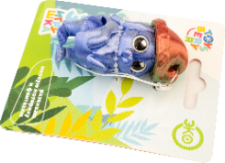 | 4620354735562 | 47х46х47 | 16 | Блистер 82х100 | 21 | 216.00 | 325.00 |  | 0
1575 | Брелок Мишка Стёпа |  | 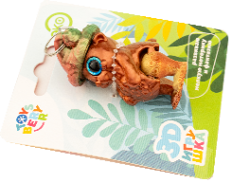 | 4620354735579 | 45х47х48 | 16 | Блистер 82х100 | 21 | 216.00 | 325.00 |  | 0
1576 | Брелок Белочка Ириска | 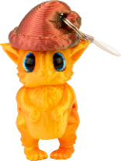 | 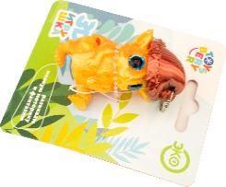 | 4620354735586 | 43х46х51 | 17 | Блистер 82х100 | 22 | 216.00 | 325.00 |  | 0
1577 | Брелок Совушка Ксюша |  | 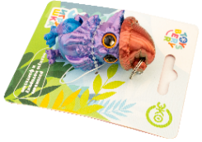 | 4620354735593 | 45х45х49 | 17 | Блистер 82х100 | 22 | 216.00 | 325.00 |  | 0
1578 | Брелок Эльф Иней |  | 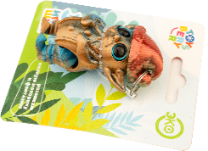 | 4620354735609 | 46х49х52 | 16 | Блистер 82х100 | 23 | 216.00 | 325.00 |  | 0
1579 | Брелок Оленёнок Яша | 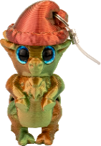 | 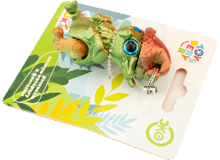 | 4620354735616 | 44х43х51 | 17 | Блистер 82х100 | 22 | 216.00 | 325.00 |  | 0
1564 | Брелок Сани | 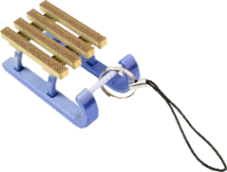 | 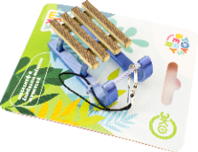 | 4620354735227 | 59х30х24 | 8 | Блистер 82х100 | 13 | 128.00 | 190.00 |  | 0
1581 | Набор новогодних книжных закладок (3шт) | 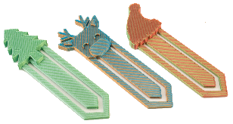 | 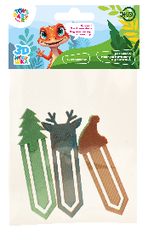 | 4620354735630 | 86x26x5 | 11 | Пакет с хедером 160х100 | 16 | 144.00 | 220.00 |  | 0
Коллекция "Символ Нового года" |  |  |  |  |  |  |  |  |  |  |  | 0
1481 | Конёк Лукас |  |  | 4620354733599 | 68х56х56 | 22 | Блистер 82х152 | 30 | 384.00 | 590.00 |  | 0
1482 | Лошадка Мариэль |  |  | 4620354733582 | 81х56х55 | 28 | Блистер 82х152 | 35 | 419.20 | 640.00 |  | 0
1485 | Лошадь Плотва |  |  | 4620354733636 | 192х46х54 | 72 | 222х103х100 | 161 | 1,024.00 | 1,560.00 |  | 0
1486 | Лошадка Эбби |  |  | 4620354733643 | 108х97х64 | 34 | 100х103х100 | 92 | 560.00 | 845.00 |  | 0
1526 | Олень Руди | 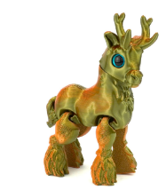 | 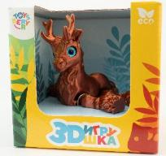 | 4620354734732 | 80х97х72 | 32 | 100х103х100 | 91 | 504.00 | 770.00 |  | 0
 |  |  |  |  |  |  |  |  |  | СУММА: |  | 0

